ReadMe
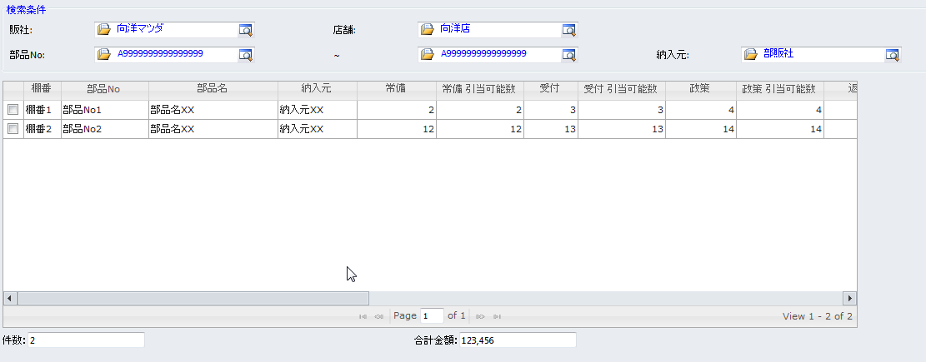
1.打开项目文件

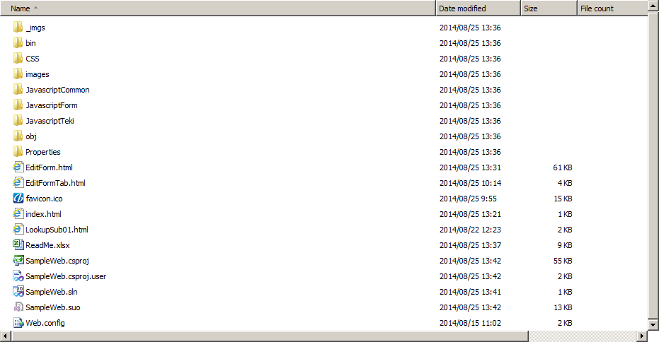

2. 按 F5, 运行

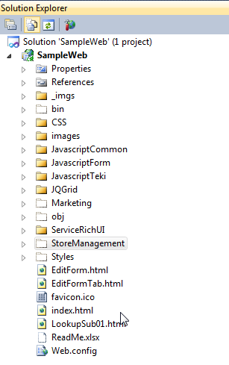

RICH-HTML存放路径

标准html参考

3. 显示Menu


备注:
 | 大家在做RichUiDemo的时候, 请把HTML统一放在根目录下的各自的领域目录下，比如ServiceRichUI，StoreManagement
 | 画html控件的时候，应用sampl的class.比如，
 |  | <input class="ms-crm-Input" id="xxxx" type="button">

 | HTML版各种控件的使用方法:
 | 可以参照以下两个文档:
 | http://192.168.0.2:8080/svn/DMSGDC/12_Engineering(online)/共通/1161_内部設計_XXXXXXXX_UIコントロール（標準）/JKH-DE-AP100-機能設計書(FuncSpec)-共通部品_UIコントロール_1.2_20140723.xlsx
 | http://192.168.0.2:8080/svn/DMSGDC/12_Engineering(online)/共通/1291_リッチ画面の共通html部品-CSS定義/RichUICSS系の調査結果.xlsx

 | 以上两个文件在不断更新中, 请随时取最新版本.

4.Grid/Editable-grid，
 | 请参考ServiceRichUI\OwnStoreStockInquiryScreen.htm，如下图。

